关系图
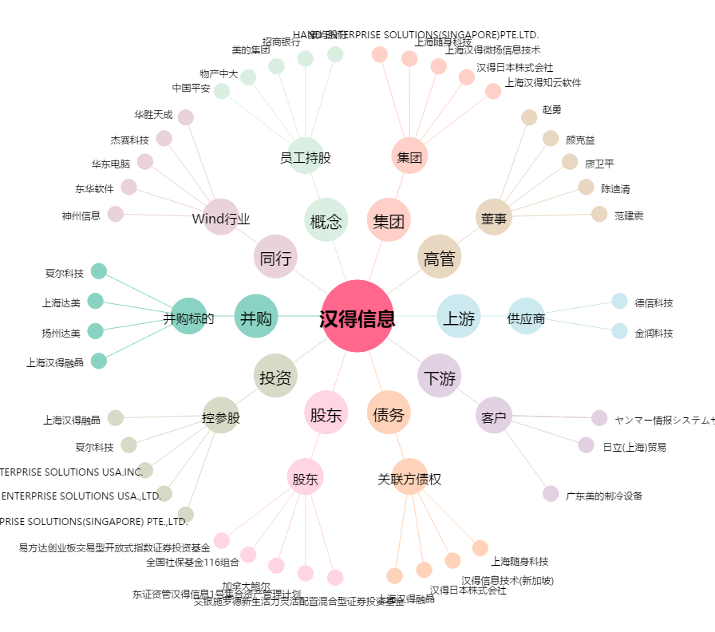
汉得信息[300170.SZ] - 关系概览图

